Лист1
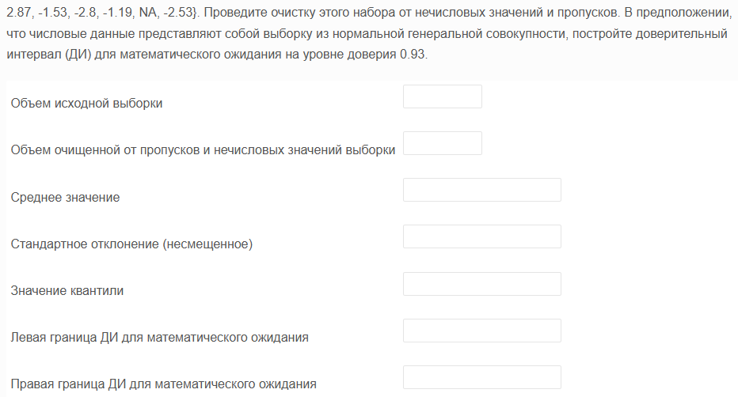
qwerty | Объем исходной выборки | 376
-3.27 | Объем очищенной от пропусков и нечисловых значений выборки | 357
-3.01 | Среднее значение | 0.12719887955
-2.92 | Стандартное отклонение (несмещенное) | 1.4365691406
-2.86 | Значение квантили | 1.8173767593
-2.8 | Левая граница ДИ для математического ожидания | -0.010978640822
-2.73 | Правая граница ДИ для математического ожидания | 0.26537639993
-2.72
-2.69 | gamma | 0.93 | -0.010978640822
-2.63 | alpha | 0.07 | 0.26537639993
-2.55
-2.55 | Столбец1
-2.53
-2.49 | Среднее | 0.12719887955
-2.47 | Стандартная ошибка | 0.076031301525
-2.37 | Медиана | 0.14
-2.33 | Мода | -0.74
-2.32 | Стандартное отклонение | 1.4365691406
-2.32 | Дисперсия выборки | 2.0637308957
-2.18 | Эксцесс | -0.33646364588
-2.12 | Асимметричность | 0.10938700043
-2.11 | Интервал | 7.21
-2.09 | Минимум | -3.27
-2.02 | Максимум | 3.94
-2.01 | Сумма | 45.41
-1.96 | Счет | 357
-1.95 | Уровень надежности(93,0%) | 0.13817752037
-1.93
-1.9
-1.9
-1.88
-1.86
-1.84
-1.8
-1.79
-1.77
-1.75
-1.71
-1.71
-1.69
-1.68
-1.68
-1.63
-1.61
-1.61
-1.61
-1.6
-1.6
-1.59
-1.59
-1.58
-1.57
-1.53
-1.52
-1.44
-1.44
-1.42
-1.41
-1.39
-1.39
-1.33
-1.32
-1.31
-1.29
-1.29
-1.28
-1.28
-1.27
-1.26
-1.25
-1.24
-1.23
-1.23
-1.19
-1.14
-1.14
-1.1
-1.09
-1.08
-1.06
-1.06
-1.05
-1.05
-1.01
-0.99
-0.94
-0.94
-0.93
-0.91
-0.91
-0.9
-0.85
-0.83
-0.83
-0.77
-0.76
-0.75
-0.74
-0.74
-0.74
-0.74
-0.72
-0.71
-0.71
-0.68
-0.65
-0.64
-0.64
-0.64
-0.63
-0.63
-0.62
-0.61
-0.6
-0.6
-0.51
-0.5
-0.48
-0.47
-0.46
-0.43
-0.43
-0.43
-0.41
-0.4
-0.4
-0.4
-0.39
-0.39
-0.39
-0.39
-0.37
-0.37
-0.36
-0.35
-0.34
-0.33
-0.31
-0.3
-0.3
-0.27
-0.26
-0.26
-0.26
-0.24
-0.23
-0.21
-0.2
-0.19
-0.19
-0.18
-0.17
-0.16
-0.16
-0.15
-0.14
-0.13
-0.11
-0.11
-0.11
-0.09
-0.09
-0.08
-0.07
-0.05
-0.05
-0.03
-0.01
-0.01
0.04
0.05
0.06
0.06
0.06
0.08
0.11
0.11
0.13
0.13
0.14
0.15
0.15
0.15
0.16
0.18
0.21
0.21
0.21
0.22
0.23
0.23
0.24
0.27
0.28
0.28
0.29
0.3
0.3
0.3
0.3
0.31
0.31
0.32
0.33
0.34
0.36
0.36
0.37
0.39
0.39
0.4
0.42
0.42
0.43
0.47
0.47
0.47
0.48
0.53
0.54
0.54
0.55
0.55
0.56
0.56
0.56
0.58
0.58
0.61
0.61
0.67
0.69
0.69
0.69
0.69
0.71
0.71
0.71
0.73
0.75
0.75
0.76
0.77
0.78
0.78
0.78
0.8
0.81
0.83
0.83
0.84
0.85
0.86
0.89
0.89
0.9
0.9
0.93
0.93
0.95
0.97
0.99
1
1.02
1.02
1.03
1.04
1.05
1.09
1.1
1.15
1.17
1.17
1.17
1.17
1.19
1.21
1.22
1.22
1.26
1.27
1.27
1.31
1.32
1.33
1.35
1.39
1.4
1.41
1.43
1.44
1.46
1.46
1.5
1.53
1.55
1.57
1.58
1.62
1.63
1.64
1.66
1.66
1.68
1.69
1.69
1.7
1.71
1.73
1.76
1.76
1.81
1.83
1.86
1.87
1.9
1.91
1.91
1.94
1.97
1.99
2.01
2.02
2.03
2.05
2.06
2.09
2.1
2.11
2.11
2.18
2.18
2.28
2.3
2.31
2.31
2.32
2.33
2.36
2.46
2.55
2.58
2.63
2.74
2.76
2.77
2.86
2.87
2.88
3.02
3.18
3.2
3.24
3.62
3.72
3.8
3.84
3.94

